Spielprotokoll
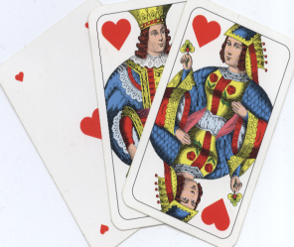
 |  |  | Korneuburger
 |  | Schnapsermeisterschaft |  |  |  |  |  |  |  |  |  |  |  |  |  | unterstützt von
 |  |  | für Gasthäuser und Vereine

 | Spielprotokoll der: |  |  |  |  | Runde |  |  |  | vom:

 | Heimmannschaft:

 | Gastmannschaft:

 |  |  | G a s t m a n n s c h a f t
 | Name |  |  |  |  |  |  |  |  |  |  |  |  |  |  |  |  | Resultat
Heimmannschaft |  |  | 0 | : |  | 0 | : |  | 0 | : |  | 0 | : |  | 0 | : |  | 0 | : | 0
 |  |  | 0 | : |  | 0 | : |  | 0 | : |  | 0 | : |  | 0 | : |  | 0 | : | 0
 |  |  | 0 | : |  | 0 | : |  | 0 | : |  | 0 | : |  | 0 | : |  | 0 | : | 0
 |  |  | 0 | : |  | 0 | : |  | 0 | : |  | 0 | : |  | 0 | : |  | 0 | : | 0
 |  |  | 0 | : |  | 0 | : |  | 0 | : |  | 0 | : |  | 0 | : |  | 0 | : | 0
 | Resultat: |  | 0 | : | 0 | 0 | : | 0 | 0 | : | 0 | 0 | : | 0 | 0 | : | 0

 | 1. Runde |  | 0 | : | 0 |  |  |  |  |  |  |  |  | 4. Runde |  |  |  | 0 | : | 0
 |  |  |  |  |  |  | 15 Minuten
 | 2. Runde |  | 0 | : | 0 |  |  |  |  |  |  |  |  | 5. Runde |  |  |  | 0 | : | 0
 |  |  |  |  |  |  | Pause
 | 3. Runde |  | 0 | : | 0

 |  |  |  |  |  |  |  |  |  |  |  |  |  | 0 |  | : | 0
 |  |  |  |  |  |  |  | Endergebnis:

 |  |  | Sieger: |  |  |  | unentschieden

 | Unterschrift Heimmannschaft:

 | Unterschrift Gastmannschaft:

